Perfomance Reporting
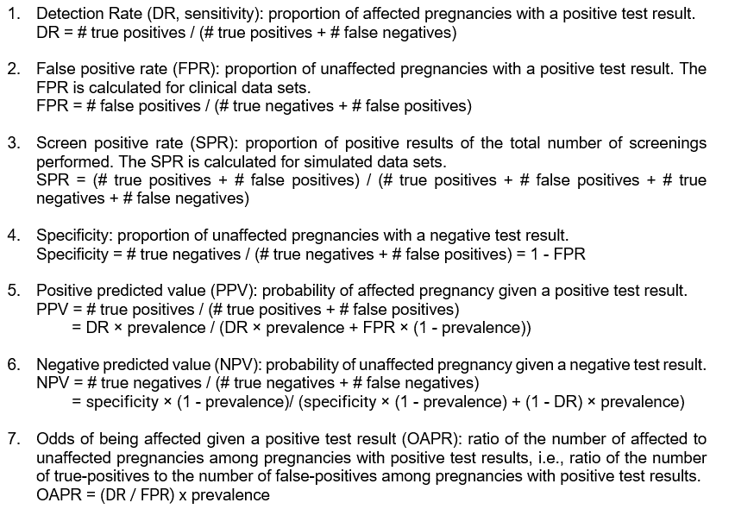
Perfomance measure | Abbreviation | Point estimate | 95% CI
Detection rate (sensitivity) | DR | x | x
False positive rate | FPR | x | x
Screen positive rate | SPR | x | x
Specificity | - | x | x
Positive predicted value | PPV | x | x
Negative predicted value | NPV | x | x
Odds of being affected given a positive test result | OAPR | x | x

See CPSP, page 6

